WYKRESY
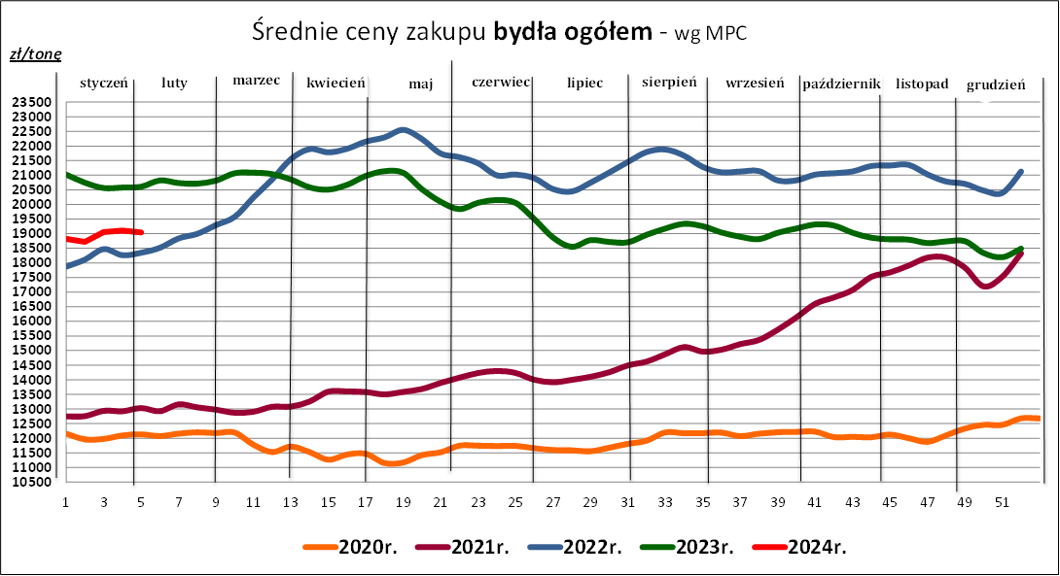
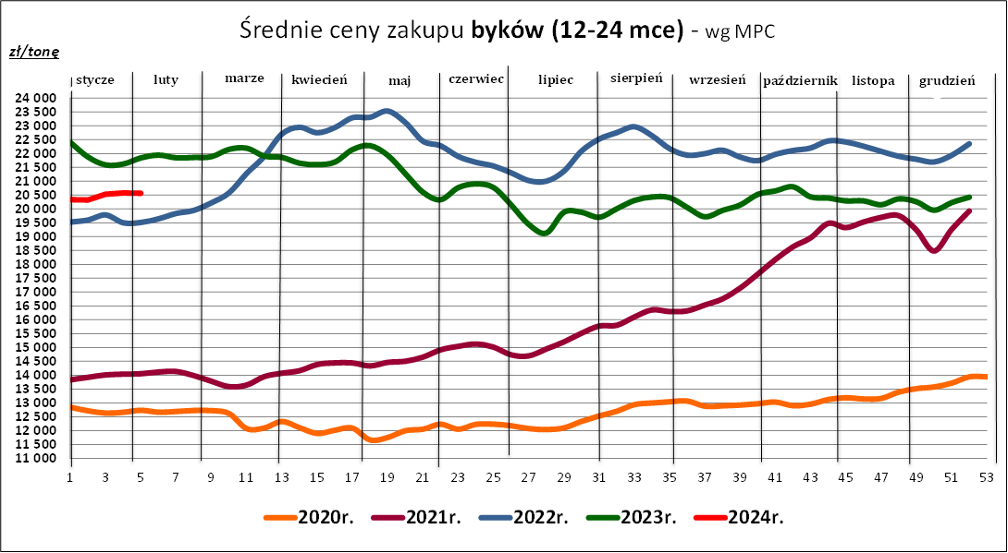
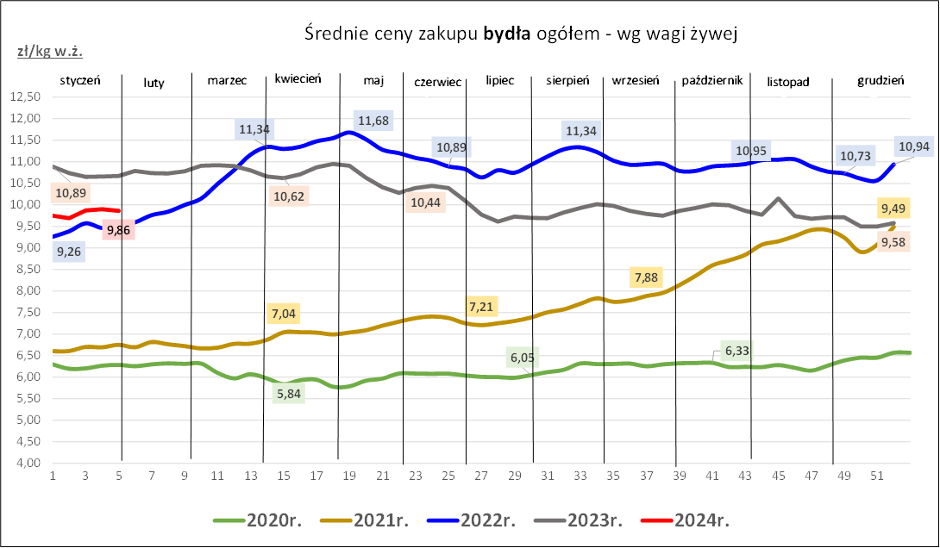

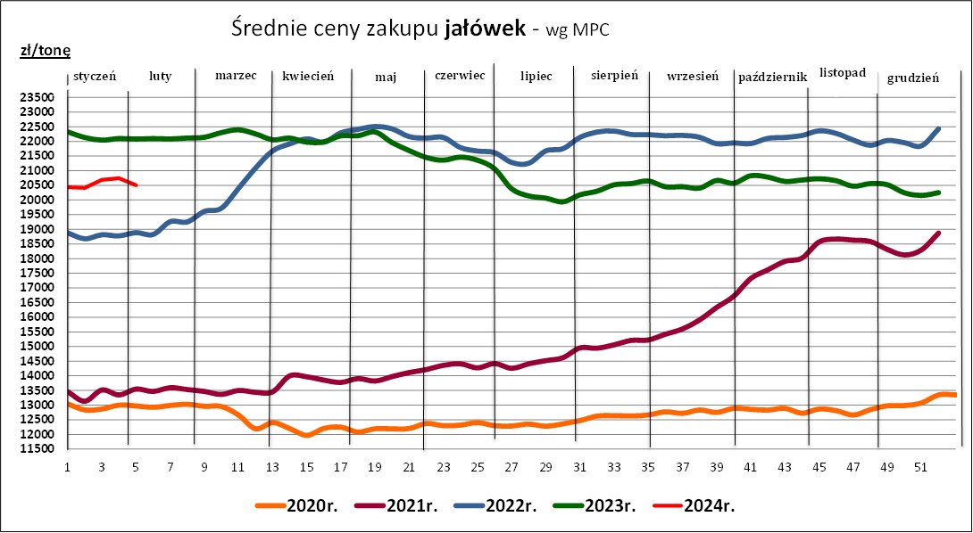
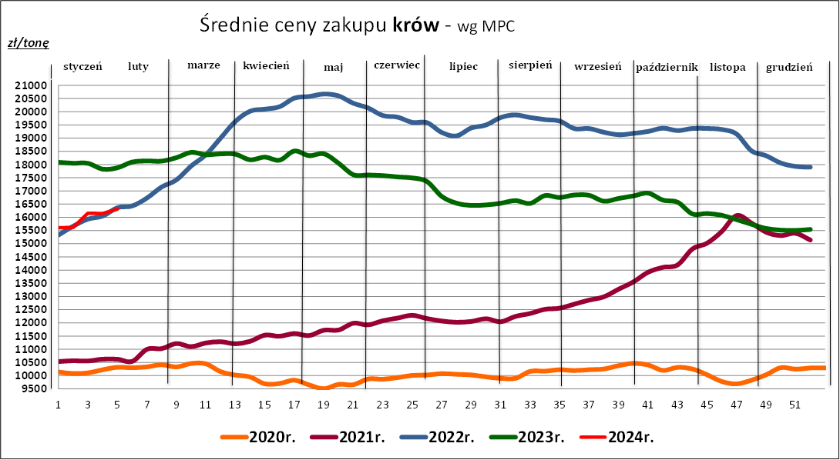

Źródło: Zintegrowany System Rolniczej Informacji Rynkowej (ZSRIR – MRiRW)

Ceny_zakupu_sieci handlowe
Tablica 9. Średnie ceny zakupu mięsa wołowego płacone przez podmioty handlu detalicznego w okresie: 29.01 - 04.02.2024 r.
(daty podane w tabeli oznaczają ostatni dzień analizowanego tygodnia)

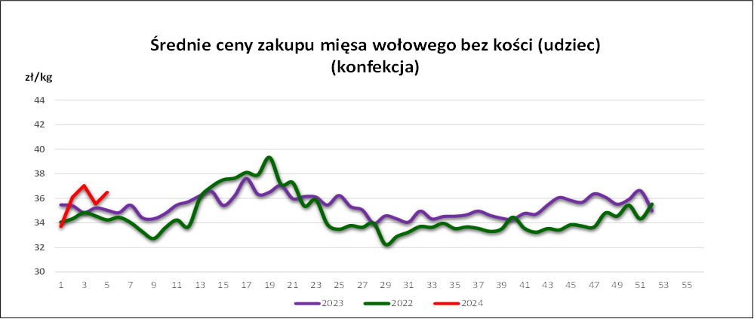
 |  | Cena w zł/kg |  | Zmiana [%]
 |  | 2024-02-04 | 2024-01-28
 | konfekcjonowane
 | mięso woł. z kością (rostbef) | * | * | --
 | mięso woł. bez kości (udziec) | 36.50 | 35.54 | 2.7
 | mięso wołowe mielone | 23.41 | 24.05 | -2.7
 | luzem
 | mięso woł. bez kości (udziec) | 34.85 | 33.94 | 2.7
 | * - niewystarczająca liczba danych do prezentacji

